Estadísticas
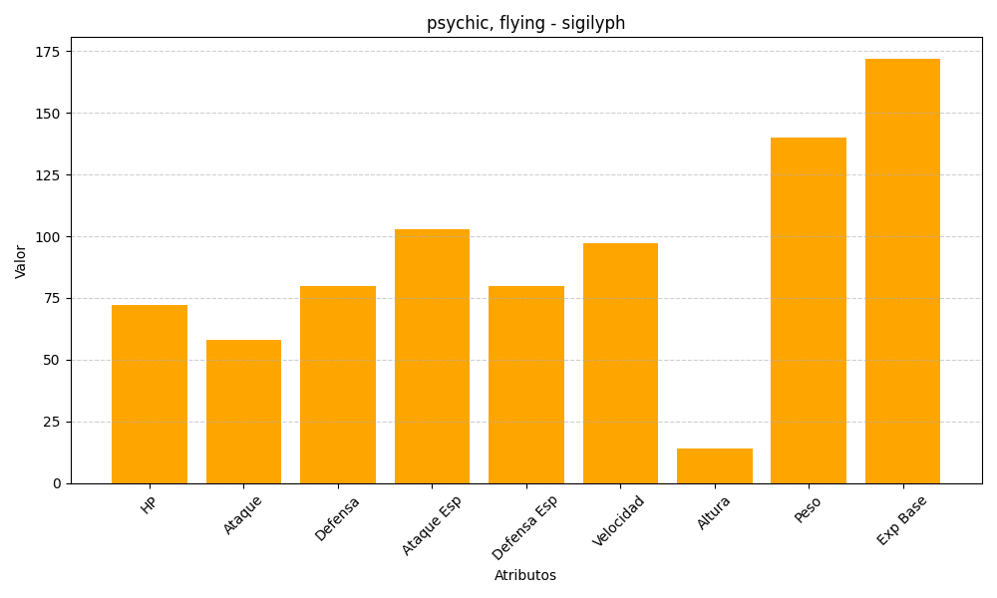
ID | Nombre | Tipo | HP | Ataque | Defensa | Ataque Especial | Defensa Especial | Velocidad | Altura | Peso | Experiencia Base
561 | sigilyph | psychic, flying | 72 | 58 | 80 | 103 | 80 | 97 | 14 | 140 | 172

